工作表1
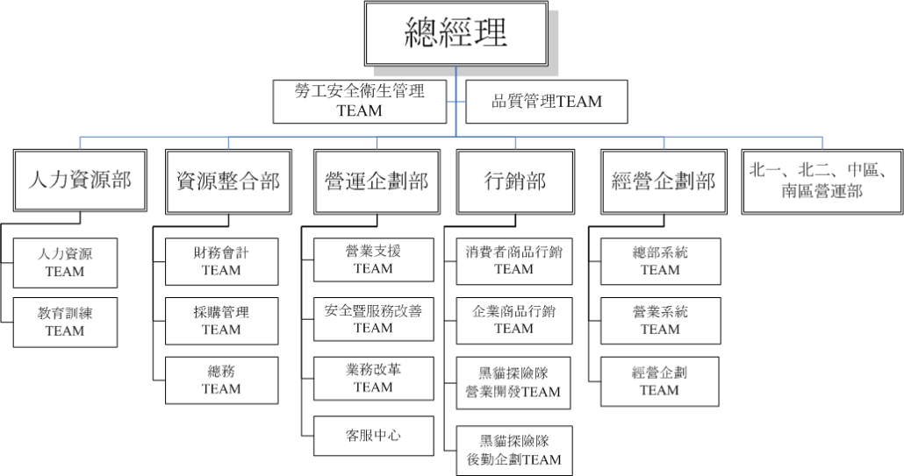
組織階層 |  |  |  |  | 基本查詢範圍 | 跨組織查詢 | 備註
第一層 | 第二層 | 第三層 | 第四層 | 第五層
現有組織
總部 | 資整 |  |  |  | 全省
 | 經企 |  |  |  | 全省
 | 營企 |  |  |  | 全省
 | 行銷 |  |  |  | 全省
 | 人資 |  |  |  | 全省
 |  | 各TEAM |  |  | 全省
 |  | 客服中心 |  |  | 全省
 |  |  | G組 |  | 全省
業部 | 北一 |  |  |  | 業部轄下全部站所(含特販)
 | 北二 |  |  |  | 業部轄下全部站所(含特販)
 | 中區 |  |  |  | 業部轄下全部站所(含特販)
 | 南區 |  |  |  | 業部轄下全部站所(含特販)
 |  | 轉運中心 |  |  | 業部轄下全部站所(含特販) | 全省
 |  |  | OCR |  | 業部轄下全部站所(含特販) | 全省 | 分區域
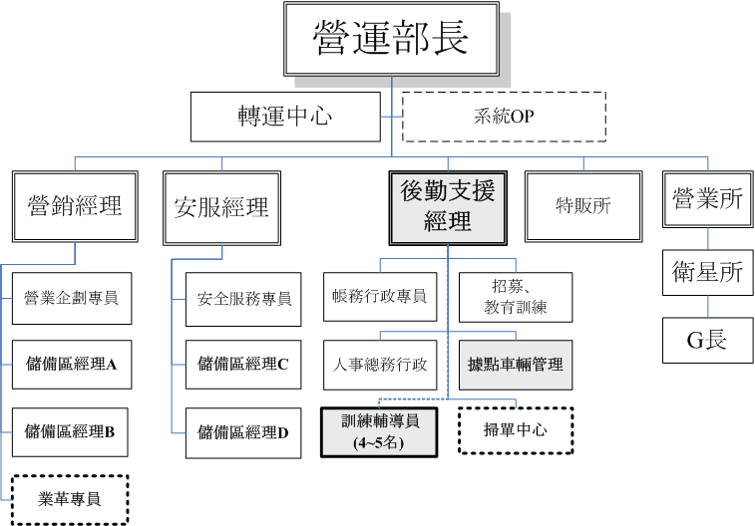
 |  | 特販所 |  |  | 負責轄下特販所、G組
 |  |  | G組 |  | 負責轄下特販所、G組 | 行政作業集約-負責非轄下站所業務 | 用G組區分
 |  | 營業所 |  |  | 負責轄下營業所、G組
 |  |  | 衛星所 |  | 負責轄下營業所、G組
 |  |  | G組 |  | 負責轄下營業所、G組 | 行政作業集約-負責非轄下站所業務 | 用G組區分
未來組織
總部 | 資整 |  |  |  | 全省
 | 經企 |  |  |  | 全省
 | 營企 |  |  |  | 全省
 | 行銷 |  |  |  | 全省
 | 人資 |  |  |  | 全省
 |  | 各TEAM |  |  | 全省
 |  | 客服中心 |  |  | 全省
 |  |  | G組 |  | 全省
業部 | 北一 |  |  |  | 業部轄下全部站所
 | 北二 |  |  |  | 業部轄下全部站所
 | 中區 |  |  |  | 業部轄下全部站所
 | 南區 |  |  |  | 業部轄下全部站所
 |  | 轉運中心 |  |  | 業部轄下全部站所(含特販) | 全省
 |  |  |  |  | 業部轄下全部特販所
 |  | 加盟所 |  |  | 負責轄下加盟所、G組
 |  |  | G組 |  | 負責轄下加盟所、G組
 |  | 營業所 |  |  | 業部轄下營業所
 |  |  | 衛星所 |  | 負責轄下衛星所、G組 | 負責轄下營業所、G組
 |  |  |  | G組 | 負責轄下衛星所、G組 | 負責轄下營業所、G組
特販部 |  |  |  |  | 業部轄下全部特販所
 |  | 特販所 |  |  | 負責轄下特販所、G組
 |  |  | G組 |  | 負責轄下特販所、G組
總部 |  |  |  |  | 全省
 |  | 事務中心 |  |  | 全省
 |  |  | G組 |  | 負責轄下營業所、特販所、G組
 |  | 帳務中心 |  |  | 全省
 |  |  | G組 |  | 負責轄下營業所、特販所、G組
業部 |  |  |  |  | 業部轄下全部站所
 |  | 事務中心 |  |  | 業部轄下全部站所
 |  |  | G組 |  | 負責轄下營業所、特販所、G組
 |  | 帳務中心 |  |  | 業部轄下全部站所
 |  |  | G組 |  | 負責轄下營業所、特販所、G組

